关系图
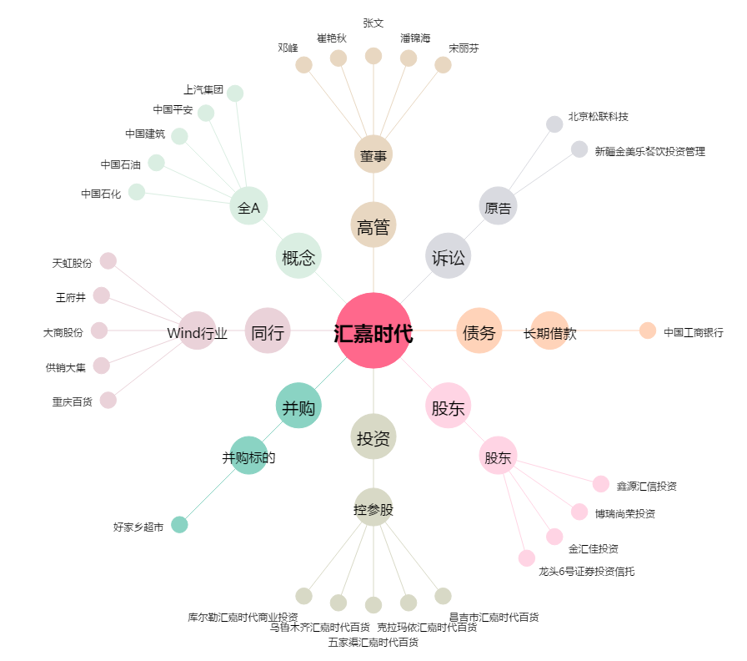
汇嘉时代[603101.SH] - 关系概览图

